4.-DIAGRAMA ER
Diagrama de Entidad - Relación de Chen
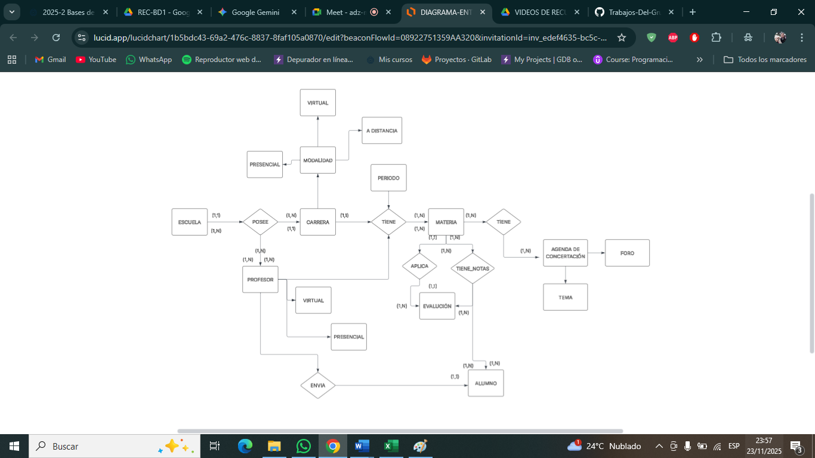

 | LINK DEL DIAGRAMA : https://lucid.app/lucidchart/1b5bdc43-69a2-476c-8837-8faf105a0870/edit?viewport_loc=-740%2C-309%2C3576%2C1287%2C0_0&invitationId=inv_edef4635-bc5c-4bf6-a92e-1a7c73e11be8

